明细
订单号 | 名称 | 图片 | 颜色 | 尺码 | 数量 （个） | 单价 | 金额 | 交期 | 打样
PO1385 | QR标 TCT4525 Classic Curved Hem Crew Tall |  | TCT4525WHITE | S | 130 | ￥0.0350 | ￥4.5500 | 9/20送活力 | 每个颜色，每个尺码给我20张
 |  |  |  | L | 520 | ￥0.0350 | ￥18.2000
 |  |  |  | XL | 1070 | ￥0.0350 | ￥37.4500
 |  |  |  | 2XL | 570 | ￥0.0350 | ￥19.9500
 |  |  |  | 3XL | 250 | ￥0.0350 | ￥8.7500
 |  |  | TCT4525BLACK | S | 140 | ￥0.0350 | ￥4.9000
 |  |  |  | L | 640 | ￥0.0350 | ￥22.4000
 |  |  |  | XL | 1410 | ￥0.0350 | ￥49.3500
 |  |  |  | 2XL | 600 | ￥0.0350 | ￥21.0000
 |  |  |  | 3XL | 140 | ￥0.0350 | ￥4.9000
 | 洗标 #104-Q42025VC | 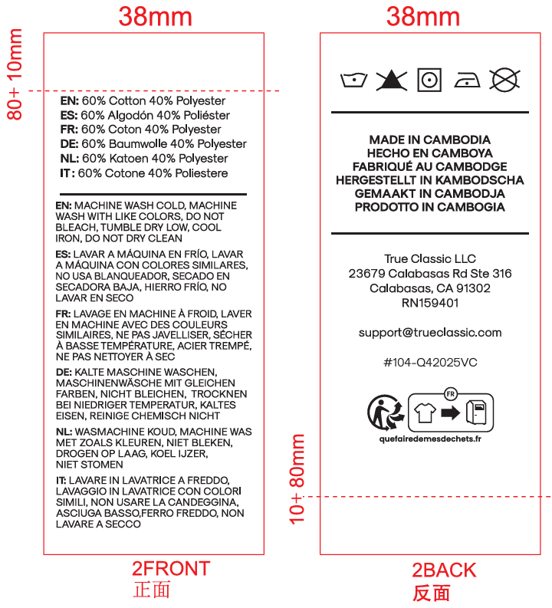 |  |  | 5190 | ￥0.0350 | ￥181.6500 |  | 给我30张
PO1385 | QR标 TCT4200 Classic Long Sleeve Tee |  | TCT4200HMGRN | S | 600 | ￥0.0350 | ￥21.0000 |  | 每个颜色，每个尺码给我20张
 |  |  |  | M | 2800 | ￥0.0350 | ￥98.0000
 |  |  |  | L | 3690 | ￥0.0350 | ￥129.1500
 |  |  |  | XL | 2850 | ￥0.0350 | ￥99.7500
 |  |  |  | 2XL | 1130 | ￥0.0350 | ￥39.5500
 |  |  |  | 3XL | 60 | ￥0.0350 | ￥2.1000
 | 洗标 #104-Q42025VC | 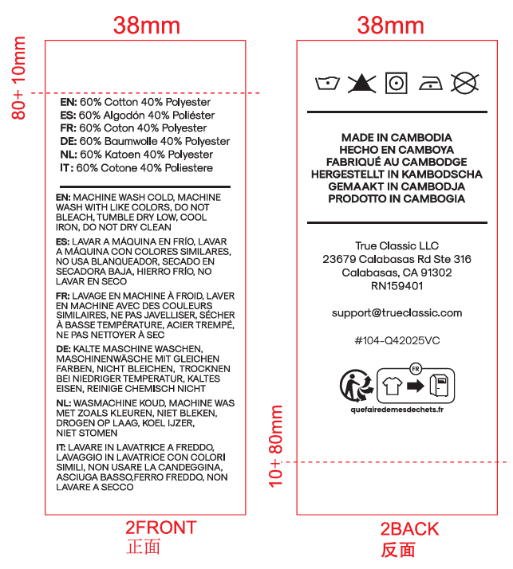 |  |  | 10980 | ￥0.0350 | ￥384.3000 |  | 给我30张
PO1385 | QR标 TCT4100 Classic V-Neck |  | TCT4100WHITE | S | 480 | ￥0.0350 | ￥16.8000 |  | 每个颜色，每个尺码给我20张
 |  |  |  | M | 3960 | ￥0.0350 | ￥138.6000
 |  |  |  | L | 6830 | ￥0.0350 | ￥239.0500
 |  |  |  | XL | 3210 | ￥0.0350 | ￥112.3500
 |  |  |  | 2XL | 1850 | ￥0.0350 | ￥64.7500
 |  |  |  | 3XL | 720 | ￥0.0350 | ￥25.2000
 | 洗标 #104-Q42025VC | 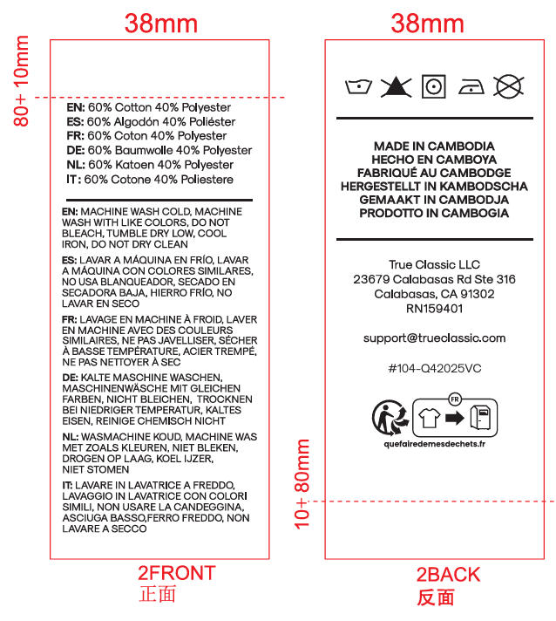 |  |  | 16900 | ￥0.0075 | ￥126.7500 |  | 给我30张
 |  |  |  |  | 66720 |  | ￥1,870.4500

